Data
β4 | exp_1 | exp_2 | f1 | f2 | Fit | Date | 2006-10-16
-0.00161 | 0.95050 | 0.86116 | 0.05076 | 0.14947 | 13.70% | β1 | 0.13414
-0.00292 | 0.90346 | 0.74160 | 0.10153 | 0.29895 | 13.59% | β2 | 0.00431
-0.00398 | 0.85874 | 0.63864 | 0.15229 | 0.44842 | 13.50% | β3 | 0.01230
-0.00482 | 0.81624 | 0.54997 | 0.20305 | 0.59790 | 13.43% | β4 | -0.02380
-0.00549 | 0.77584 | 0.47361 | 0.25381 | 0.74737 | 13.38% | τ1 | 1.96995
-0.00601 | 0.73744 | 0.40786 | 0.30458 | 0.89684 | 13.34% | τ2 | 0.66901
β1
 | β1
3-Jan-05 | 0.1691
4-Jan-05 | 0.1703
5-Jan-05 | 0.1708
6-Jan-05 | 0.1727
7-Jan-05 | 0.1359
10-Jan-05 | 0.1712
11-Jan-05 | 0.1718
12-Jan-05 | 0.1711
13-Jan-05 | 0.1712
14-Jan-05 | 0.1714
17-Jan-05 | 0.1703
18-Jan-05 | 0.1746
19-Jan-05 | 0.4329
20-Jan-05 | 0.1869
21-Jan-05 | 0.1829
24-Jan-05 | 0.0650
26-Jan-05 | -0.0114
27-Jan-05 | 0.0753
28-Jan-05 | 0.0729
31-Jan-05 | 0.1668
1-Feb-05 | 0.1649
2-Feb-05 | 0.1664
3-Feb-05 | 0.1613
4-Feb-05 | 0.1634
9-Feb-05 | 0.1653
10-Feb-05 | 0.1595
11-Feb-05 | 0.1623
14-Feb-05 | 0.1631
15-Feb-05 | 0.1627
16-Feb-05 | 0.1615
17-Feb-05 | 0.1632
18-Feb-05 | 0.1082
21-Feb-05 | 0.1201
22-Feb-05 | 0.1205
23-Feb-05 | 0.1413
24-Feb-05 | 0.1367
25-Feb-05 | 0.1503
28-Feb-05 | 0.1758
1-Mar-05 | 0.1409
2-Mar-05 | 0.1349
3-Mar-05 | 0.1320
4-Mar-05 | 0.1347
7-Mar-05 | 0.1436
8-Mar-05 | 0.1963
9-Mar-05 | 0.2168
10-Mar-05 | 0.1905
11-Mar-05 | 0.1404
14-Mar-05 | 0.1449
15-Mar-05 | 0.1434
16-Mar-05 | 0.1424
...
-0.00640 | 0.70094 | 0.35123 | 0.35534 | 1.04632 | 13.31%
-0.00668 | 0.66624 | 0.30246 | 0.40610 | 1.19579 | 13.29%
-0.00688 | 0.63327 | 0.26047 | 0.45686 | 1.34526 | 13.28%
-0.00701 | 0.60192 | 0.22431 | 0.50763 | 1.49474 | 13.28%
-0.00708 | 0.57213 | 0.19316 | 0.55839 | 1.64421 | 13.28%
-0.00710 | 0.54381 | 0.16635 | 0.60915 | 1.79369 | 13.28%
-0.00708 | 0.51689 | 0.14325 | 0.65992 | 1.94316 | 13.29%
-0.00703 | 0.49131 | 0.12336 | 0.71068 | 2.09263 | 13.30%
-0.00696 | 0.46699 | 0.10623 | 0.76144 | 2.24211 | 13.31%
-0.00686 | 0.44388 | 0.09148 | 0.81220 | 2.39158 | 13.32%
-0.00675 | 0.42191 | 0.07878 | 0.86297 | 2.54106 | 13.33%
-0.00663 | 0.40103 | 0.06785 | 0.91373 | 2.69053 | 13.35%
-0.00650 | 0.38118 | 0.05843 | 0.96449 | 2.84000 | 13.36%
-0.00636 | 0.36231 | 0.05031 | 1.01526 | 2.98948 | 13.38%
-0.00622 | 0.34438 | 0.04333 | 1.06602 | 3.13895 | 13.39%
-0.00608 | 0.32733 | 0.03731 | 1.11678 | 3.28842 | 13.40%
β2
 | β2
3-Jan-05 | 0.0065
4-Jan-05 | 0.0061
5-Jan-05 | 0.0057
6-Jan-05 | 0.0032
7-Jan-05 | 0.0409
10-Jan-05 | 0.0062
11-Jan-05 | 0.0060
12-Jan-05 | 0.0067
13-Jan-05 | 0.0071
14-Jan-05 | 0.0069
17-Jan-05 | 0.0088
18-Jan-05 | 0.0055
19-Jan-05 | -0.2526
20-Jan-05 | -0.0069
21-Jan-05 | -0.0030
24-Jan-05 | 0.1160
26-Jan-05 | 0.1931
27-Jan-05 | 0.1056
28-Jan-05 | 0.1083
31-Jan-05 | 0.0144
1-Feb-05 | 0.0165
2-Feb-05 | 0.0163
3-Feb-05 | 0.0215
4-Feb-05 | 0.0196
9-Feb-05 | 0.0189
10-Feb-05 | 0.0250
11-Feb-05 | 0.0226
14-Feb-05 | 0.0228
15-Feb-05 | 0.0235
16-Feb-05 | 0.0249
17-Feb-05 | 0.0231
18-Feb-05 | 0.0781
21-Feb-05 | 0.0660
22-Feb-05 | 0.0655
23-Feb-05 | 0.0446
24-Feb-05 | 0.0496
25-Feb-05 | 0.0356
28-Feb-05 | 0.0097
1-Mar-05 | 0.0438
2-Mar-05 | 0.0510
3-Mar-05 | 0.0537
4-Mar-05 | 0.0514
7-Mar-05 | 0.0600
8-Mar-05 | -0.0095
9-Mar-05 | -0.0300
10-Mar-05 | -0.0031
11-Mar-05 | 0.0469
14-Mar-05 | 0.0431
15-Mar-05 | 0.0450
16-Mar-05 | 0.0464
...
-0.00593 | 0.31113 | 0.03213 | 1.16754 | 3.43790 | 13.42%
-0.00579 | 0.29573 | 0.02767 | 1.21831 | 3.58737 | 13.43%
-0.00565 | 0.28109 | 0.02383 | 1.26907 | 3.73685 | 13.44%
-0.00551 | 0.26718 | 0.02052 | 1.31983 | 3.88632 | 13.46%
-0.00537 | 0.25396 | 0.01767 | 1.37059 | 4.03579 | 13.47%
-0.00524 | 0.24139 | 0.01522 | 1.42136 | 4.18527 | 13.48%
-0.00511 | 0.22944 | 0.01311 | 1.47212 | 4.33474 | 13.49%
-0.00498 | 0.21808 | 0.01129 | 1.52288 | 4.48422 | 13.50%
-0.00485 | 0.20729 | 0.00972 | 1.57365 | 4.63369 | 13.51%
-0.00473 | 0.19703 | 0.00837 | 1.62441 | 4.78316 | 13.52%
-0.00462 | 0.18728 | 0.00721 | 1.67517 | 4.93264 | 13.53%
-0.00451 | 0.17801 | 0.00621 | 1.72593 | 5.08211 | 13.54%
-0.00440 | 0.16920 | 0.00535 | 1.77670 | 5.23158 | 13.54%
-0.00429 | 0.16082 | 0.00460 | 1.82746 | 5.38106 | 13.55%
-0.00419 | 0.15286 | 0.00396 | 1.87822 | 5.53053 | 13.56%
β3
 | β3
3-Jan-05 | 0.8557
4-Jan-05 | 0.0548
5-Jan-05 | 0.8177
6-Jan-05 | -0.6188
7-Jan-05 | 0.0718
10-Jan-05 | 0.2114
11-Jan-05 | 0.0558
12-Jan-05 | 0.0655
13-Jan-05 | 0.0672
14-Jan-05 | 0.0482
17-Jan-05 | 0.0455
18-Jan-05 | 0.0384
19-Jan-05 | -0.3565
20-Jan-05 | 0.0281
21-Jan-05 | 0.0392
24-Jan-05 | 0.1295
26-Jan-05 | 0.1696
27-Jan-05 | 0.1337
28-Jan-05 | 0.1395
31-Jan-05 | -0.0456
1-Feb-05 | 0.0702
2-Feb-05 | 0.0612
3-Feb-05 | 0.0794
4-Feb-05 | 0.1057
9-Feb-05 | -0.0562
10-Feb-05 | 0.3527
11-Feb-05 | 0.1750
14-Feb-05 | 0.1909
15-Feb-05 | 0.1819
16-Feb-05 | 0.0680
17-Feb-05 | -0.0509
18-Feb-05 | 0.0989
21-Feb-05 | 0.0860
22-Feb-05 | 0.0854
23-Feb-05 | 0.0719
24-Feb-05 | 0.0697
25-Feb-05 | -0.0340
28-Feb-05 | -0.0908
1-Mar-05 | 0.0518
2-Mar-05 | 0.0635
3-Mar-05 | 0.0666
4-Mar-05 | 0.0595
7-Mar-05 | -0.0382
8-Mar-05 | 0.0184
9-Mar-05 | -0.1817
10-Mar-05 | 0.0264
11-Mar-05 | 0.0508
14-Mar-05 | 0.0425
15-Mar-05 | 0.0444
16-Mar-05 | 0.0308
...
-0.00409 | 0.14530 | 0.00341 | 1.92899 | 5.68001 | 13.56%
-0.00400 | 0.13810 | 0.00294 | 1.97975 | 5.82948 | 13.57%
-0.00391 | 0.13127 | 0.00253 | 2.03051 | 5.97895 | 13.57%
-0.00382 | 0.12477 | 0.00218 | 2.08127 | 6.12843 | 13.58%
-0.00374 | 0.11860 | 0.00188 | 2.13204 | 6.27790 | 13.58%
-0.00366 | 0.11273 | 0.00162 | 2.18280 | 6.42738 | 13.58%
-0.00358 | 0.10715 | 0.00139 | 2.23356 | 6.57685 | 13.59%
-0.00351 | 0.10184 | 0.00120 | 2.28432 | 6.72632 | 13.59%
-0.00343 | 0.09680 | 0.00103 | 2.33509 | 6.87580 | 13.59%
-0.00336 | 0.09201 | 0.00089 | 2.38585 | 7.02527 | 13.60%
-0.00330 | 0.08746 | 0.00077 | 2.43661 | 7.17474 | 13.60%
-0.00323 | 0.08313 | 0.00066 | 2.48738 | 7.32422 | 13.60%
-0.00317 | 0.07901 | 0.00057 | 2.53814 | 7.47369 | 13.60%
-0.00311 | 0.07510 | 0.00049 | 2.58890 | 7.62317 | 13.60%
-0.00305 | 0.07139 | 0.00042 | 2.63966 | 7.77264 | 13.61%
β4
 | β4
3-Jan-05 | -0.8326
4-Jan-05 | -0.0338
5-Jan-05 | -0.7965
6-Jan-05 | 0.6445
7-Jan-05 | 0.1006
10-Jan-05 | -0.1881
11-Jan-05 | -0.0311
12-Jan-05 | -0.0417
13-Jan-05 | -0.0441
14-Jan-05 | -0.0235
17-Jan-05 | -0.0134
18-Jan-05 | -0.0193
19-Jan-05 | 0.0283
20-Jan-05 | -0.0564
21-Jan-05 | -0.0538
24-Jan-05 | 0.2511
26-Jan-05 | 0.4512
27-Jan-05 | 0.2247
28-Jan-05 | 0.2306
31-Jan-05 | 0.0734
1-Feb-05 | -0.0172
2-Feb-05 | -0.0134
3-Feb-05 | -0.0295
4-Feb-05 | -0.0641
9-Feb-05 | 0.0766
10-Feb-05 | -0.3042
11-Feb-05 | -0.1372
14-Feb-05 | -0.1511
15-Feb-05 | -0.1446
16-Feb-05 | -0.0267
17-Feb-05 | 0.0492
18-Feb-05 | 0.1205
21-Feb-05 | 0.0942
22-Feb-05 | 0.0919
23-Feb-05 | 0.0379
24-Feb-05 | 0.0414
25-Feb-05 | 0.0368
28-Feb-05 | 0.0344
1-Mar-05 | 0.0668
2-Mar-05 | 0.0669
3-Mar-05 | 0.0692
4-Mar-05 | 0.0614
7-Mar-05 | -0.0436
8-Mar-05 | -0.1527
9-Mar-05 | 0.0296
10-Mar-05 | -0.1330
11-Mar-05 | 0.0469
14-Mar-05 | 0.0517
15-Mar-05 | 0.0625
16-Mar-05 | 0.0779
...
-0.00299 | 0.06785 | 0.00036 | 2.69043 | 7.92211 | 13.61%
-0.00294 | 0.06449 | 0.00031 | 2.74119 | 8.07159 | 13.61%
-0.00289 | 0.06130 | 0.00027 | 2.79195 | 8.22106 | 13.61%
-0.00284 | 0.05827 | 0.00023 | 2.84272 | 8.37053 | 13.61%
-0.00279 | 0.05538 | 0.00020 | 2.89348 | 8.52001 | 13.61%
-0.00274 | 0.05264 | 0.00017 | 2.94424 | 8.66948 | 13.61%
-0.00269 | 0.05004 | 0.00015 | 2.99500 | 8.81896 | 13.61%
-0.00265 | 0.04756 | 0.00013 | 3.04577 | 8.96843 | 13.61%
-0.00261 | 0.04521 | 0.00011 | 3.09653 | 9.11790 | 13.61%
-0.00257 | 0.04297 | 0.00009 | 3.14729 | 9.26738 | 13.61%
-0.00252 | 0.04084 | 0.00008 | 3.19805 | 9.41685 | 13.61%
-0.00249 | 0.03882 | 0.00007 | 3.24882 | 9.56633 | 13.61%
-0.00245 | 0.03690 | 0.00006 | 3.29958 | 9.71580 | 13.61%
-0.00241 | 0.03507 | 0.00005 | 3.35034 | 9.86527 | 13.61%
-0.00237 | 0.03334 | 0.00004 | 3.40111 | 10.01475 | 13.61%
τ1
 | τ1
3-Jan-05 | 0.5402
4-Jan-05 | 0.3967
5-Jan-05 | 0.5539
6-Jan-05 | 0.5651
7-Jan-05 | 0.4435
10-Jan-05 | 0.5590
11-Jan-05 | 0.4388
12-Jan-05 | 0.4509
13-Jan-05 | 0.4682
14-Jan-05 | 0.4063
17-Jan-05 | 0.3914
18-Jan-05 | 0.3780
19-Jan-05 | 10.1606
20-Jan-05 | 0.3218
21-Jan-05 | 0.3879
24-Jan-05 | 0.6833
26-Jan-05 | 0.7891
27-Jan-05 | 0.6200
28-Jan-05 | 0.6033
31-Jan-05 | 1.3626
1-Feb-05 | 0.4839
2-Feb-05 | 0.4699
3-Feb-05 | 0.5158
4-Feb-05 | 0.5667
9-Feb-05 | 1.1311
10-Feb-05 | 0.5866
11-Feb-05 | 0.6219
14-Feb-05 | 0.6694
15-Feb-05 | 0.7120
16-Feb-05 | 0.5401
17-Feb-05 | 1.9908
18-Feb-05 | 0.6029
21-Feb-05 | 0.5294
22-Feb-05 | 0.5284
23-Feb-05 | 0.4893
24-Feb-05 | 0.4984
25-Feb-05 | 2.6846
28-Feb-05 | 4.4604
1-Mar-05 | 0.3091
2-Mar-05 | 0.3702
3-Mar-05 | 0.3853
4-Mar-05 | 0.3747
7-Mar-05 | 2.2869
8-Mar-05 | 0.2856
9-Mar-05 | 6.4589
10-Mar-05 | 0.3251
11-Mar-05 | 0.3961
14-Mar-05 | 0.3599
15-Mar-05 | 0.3396
16-Mar-05 | 0.3072
...
-0.00234 | 0.03169 | 0.00004 | 3.45187 | 10.16422 | 13.61%
-0.00231 | 0.03012 | 0.00003 | 3.50263 | 10.31369 | 13.61%
-0.00227 | 0.02863 | 0.00003 | 3.55339 | 10.46317 | 13.61%
-0.00224 | 0.02721 | 0.00002 | 3.60416 | 10.61264 | 13.60%
-0.00221 | 0.02586 | 0.00002 | 3.65492 | 10.76212 | 13.60%
-0.00218 | 0.02458 | 0.00002 | 3.70568 | 10.91159 | 13.60%
-0.00215 | 0.02337 | 0.00002 | 3.75644 | 11.06106 | 13.60%
-0.00212 | 0.02221 | 0.00001 | 3.80721 | 11.21054 | 13.60%
-0.00209 | 0.02111 | 0.00001 | 3.85797 | 11.36001 | 13.60%
-0.00207 | 0.02007 | 0.00001 | 3.90873 | 11.50949 | 13.60%
-0.00204 | 0.01907 | 0.00001 | 3.95950 | 11.65896 | 13.60%
-0.00202 | 0.01813 | 0.00001 | 4.01026 | 11.80843 | 13.60%
 | 0.01723 | 0.00001 | 4.06102 | 11.95791 | 13.60%
 | 0.01638 | 0.00001 | 4.11178 | 12.10738 | 13.59%
 | 0.01557 | 0.00000 | 4.16255 | 12.25685 | 13.59%
 | 0.01480 | 0.00000 | 4.21331 | 12.40633 | 13.59%
τ2
 | τ2
3-Jan-05 | 0.5635
4-Jan-05 | 0.9792
5-Jan-05 | 0.5774
6-Jan-05 | 0.5363
7-Jan-05 | 5.6957
10-Jan-05 | 0.6558
11-Jan-05 | 0.8842
12-Jan-05 | 0.8153
13-Jan-05 | 0.8251
14-Jan-05 | 1.2033
17-Jan-05 | 1.2979
18-Jan-05 | 2.0357
19-Jan-05 | 0.3291
20-Jan-05 | 3.2543
21-Jan-05 | 3.3098
24-Jan-05 | 5.1126
26-Jan-05 | 5.2347
27-Jan-05 | 5.0830
28-Jan-05 | 4.6421
31-Jan-05 | 0.5066
1-Feb-05 | 1.4680
2-Feb-05 | 1.9636
3-Feb-05 | 1.1092
4-Feb-05 | 0.9084
9-Feb-05 | 0.5553
10-Feb-05 | 0.6215
11-Feb-05 | 0.7401
14-Feb-05 | 0.8010
15-Feb-05 | 0.8767
16-Feb-05 | 1.6859
17-Feb-05 | 0.4998
18-Feb-05 | 4.5250
21-Feb-05 | 3.1565
22-Feb-05 | 2.7939
23-Feb-05 | 1.9833
24-Feb-05 | 2.3292
25-Feb-05 | 0.3727
28-Feb-05 | 0.3321
1-Mar-05 | 0.9113
2-Mar-05 | 1.2839
3-Mar-05 | 1.5173
4-Mar-05 | 1.1957
7-Mar-05 | 0.0453
8-Mar-05 | 4.7293
9-Mar-05 | 0.3161
10-Mar-05 | 4.9494
11-Mar-05 | 0.9950
14-Mar-05 | 0.9080
15-Mar-05 | 1.0509
16-Mar-05 | 0.8218
...
 | 0.01406 | 0.00000 | 4.26407 | 12.55580 | 13.59%
 | 0.01337 | 0.00000 | 4.31484 | 12.70528 | 13.59%
 | 0.01271 | 0.00000 | 4.36560 | 12.85475 | 13.59%
 | 0.01208 | 0.00000 | 4.41636 | 13.00422 | 13.59%
 | 0.01148 | 0.00000 | 4.46712 | 13.15370 | 13.59%
 | 0.01091 | 0.00000 | 4.51789 | 13.30317 | 13.59%
 | 0.01037 | 0.00000 | 4.56865 | 13.45265 | 13.58%
 | 0.00986 | 0.00000 | 4.61941 | 13.60212 | 13.58%
 | 0.00937 | 0.00000 | 4.67017 | 13.75159 | 13.58%
 | 0.00891 | 0.00000 | 4.72094 | 13.90107 | 13.58%
 | 0.00847 | 0.00000 | 4.77170 | 14.05054 | 13.58%
 | 0.00805 | 0.00000 | 4.82246 | 14.20001 | 13.58%
 | 0.00765 | 0.00000 | 4.87323 | 14.34949 | 13.58%
 | 0.00727 | 0.00000 | 4.92399 | 14.49896 | 13.58%
 | 0.00691 | 0.00000 | 4.97475 | 14.64844 | 13.57%
 | 0.00657 | 0.00000 | 5.02551 | 14.79791 | 13.57%
 | 0.00624 | 0.00000 | 5.07628 | 14.94738 | 13.57%
 | 0.00593 | 0.00000 | 5.12704 | 15.09686
 | 0.00564 | 0.00000 | 5.17780 | 15.24633
 | 0.00536 | 0.00000 | 5.22857 | 15.39581
 | 0.00510 | 0.00000 | 5.27933 | 15.54528
 | 0.00484 | 0.00000 | 5.33009 | 15.69475
 | 0.00460 | 0.00000 | 5.38085 | 15.84423
 | 0.00438 | 0.00000 | 5.43162 | 15.99370
 | 0.00416 | 0.00000 | 5.48238 | 16.14317
 | 0.00395 | 0.00000 | 5.53314 | 16.29265
 | 0.00376 | 0.00000 | 5.58390 | 16.44212
...

NSS_Charts
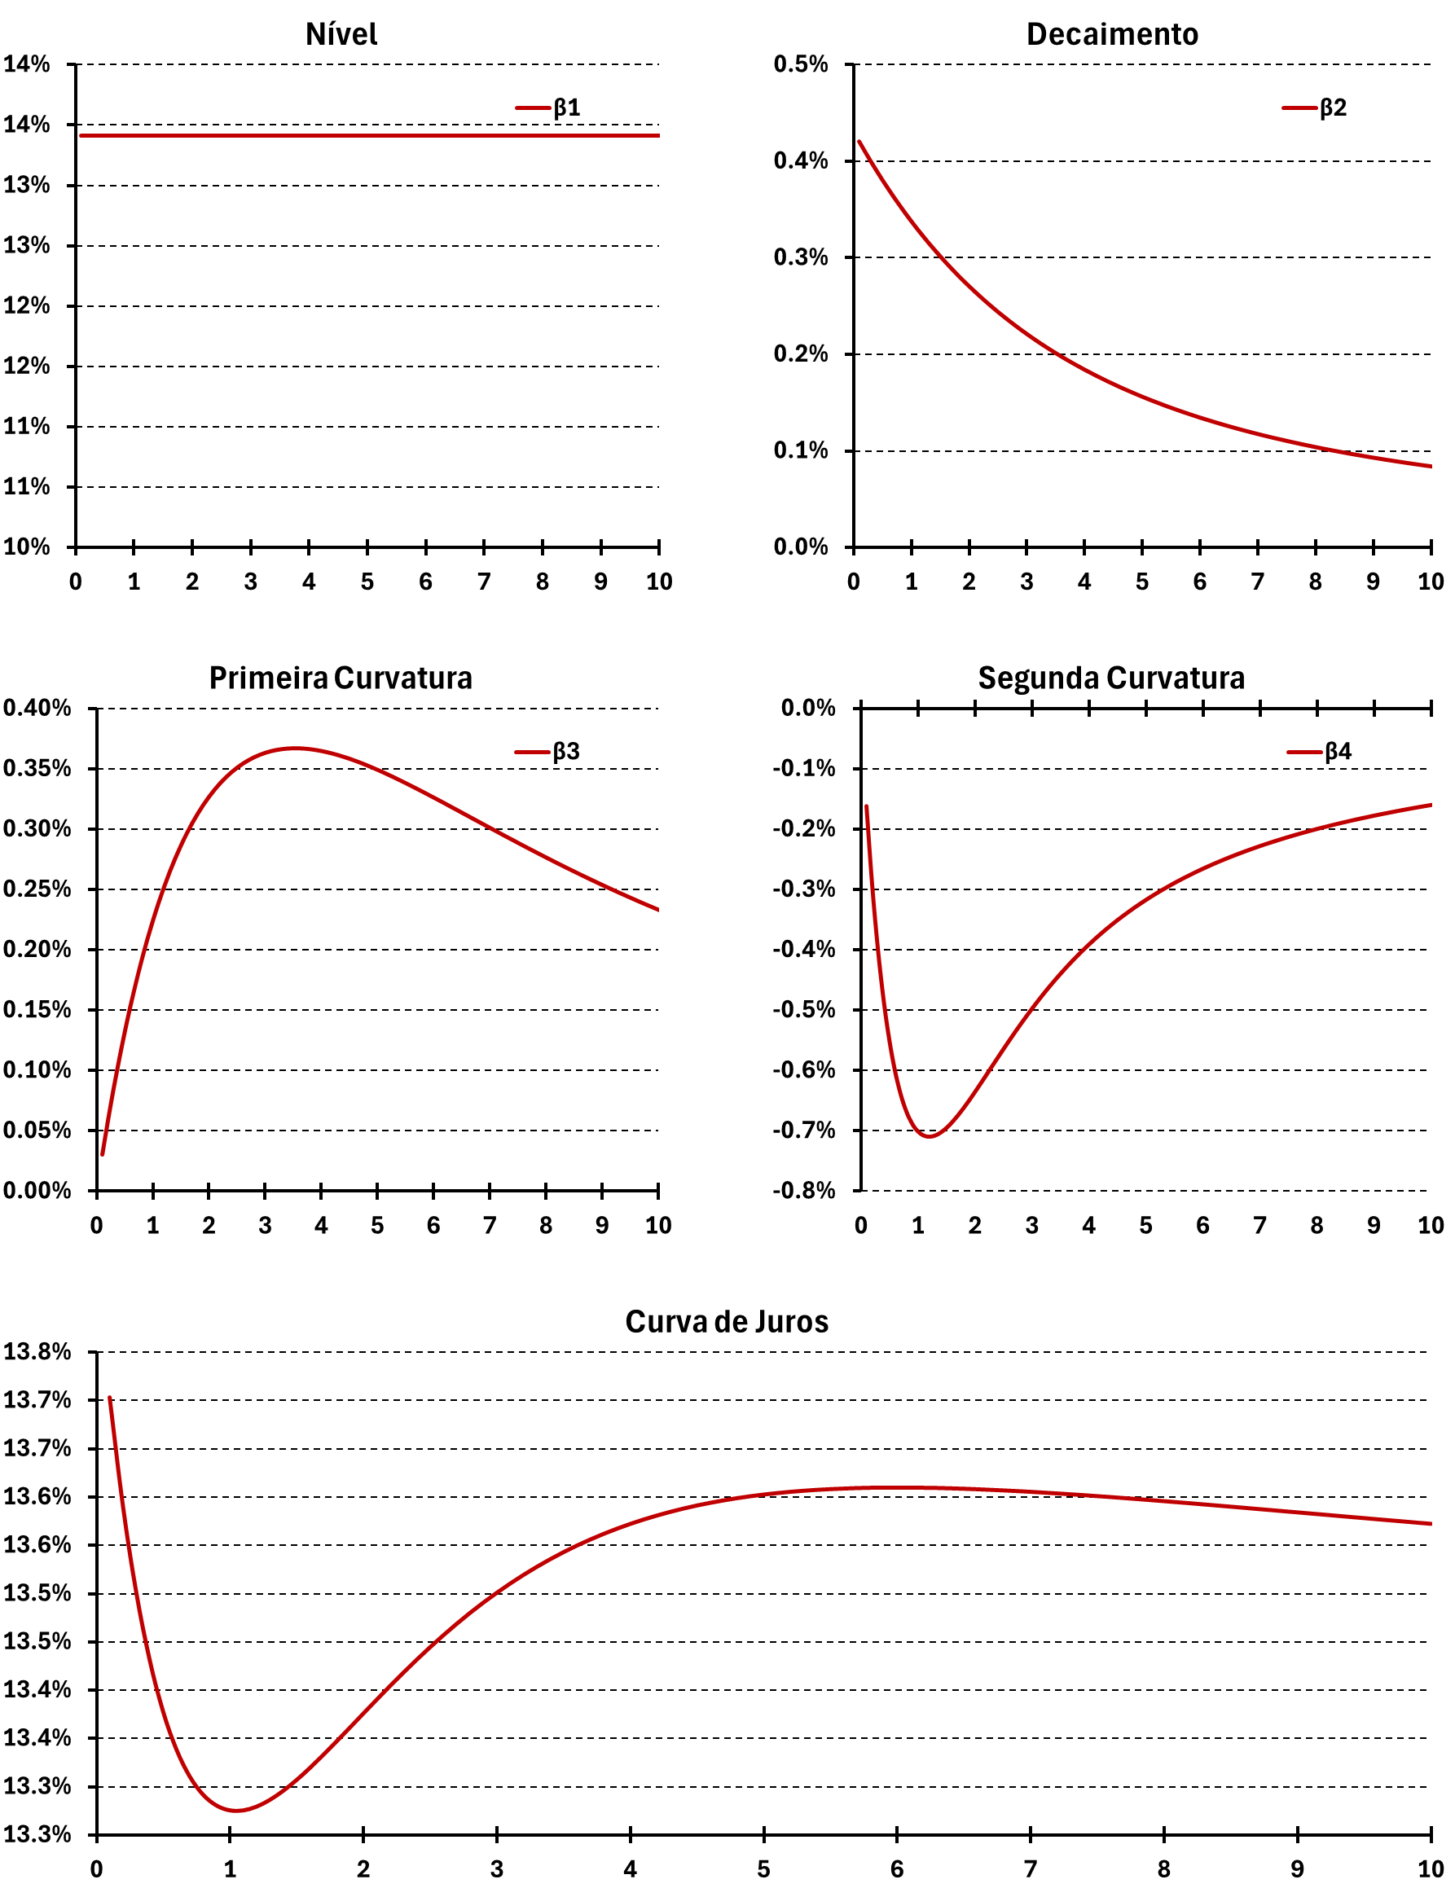
Date | 2006-10-16
Nível
 | β1
0.1 | 0.13414
0.2 | 0.13414
0.3 | 0.13414
0.4 | 0.13414
0.5 | 0.13414
0.6 | 0.13414
0.7 | 0.13414
0.8 | 0.13414
0.9 | 0.13414
1.0 | 0.13414
1.1 | 0.13414
1.2 | 0.13414
1.3 | 0.13414
1.4 | 0.13414
1.5 | 0.13414
1.6 | 0.13414
1.7 | 0.13414
1.8 | 0.13414
1.9 | 0.13414
2.0 | 0.13414
2.1 | 0.13414
2.2 | 0.13414
2.3 | 0.13414
2.4 | 0.13414
2.5 | 0.13414
2.6 | 0.13414
2.7 | 0.13414
2.8 | 0.13414
2.9 | 0.13414
3.0 | 0.13414
3.1 | 0.13414
3.2 | 0.13414
3.3 | 0.13414
3.4 | 0.13414
3.5 | 0.13414
3.6 | 0.13414
3.7 | 0.13414
3.8 | 0.13414
3.9 | 0.13414
4.0 | 0.13414
4.1 | 0.13414
4.2 | 0.13414
4.3 | 0.13414
4.4 | 0.13414
4.5 | 0.13414
4.6 | 0.13414
4.7 | 0.13414
4.8 | 0.13414
4.9 | 0.13414
5.0 | 0.13414
...
Decaimento
 | β2
0.1 | 0.00420
0.2 | 0.00410
0.3 | 0.00400
0.4 | 0.00390
0.5 | 0.00381
0.6 | 0.00372
0.7 | 0.00363
0.8 | 0.00354
0.9 | 0.00346
1.0 | 0.00338
1.1 | 0.00330
1.2 | 0.00323
1.3 | 0.00316
1.4 | 0.00309
1.5 | 0.00302
1.6 | 0.00295
1.7 | 0.00289
1.8 | 0.00283
1.9 | 0.00277
2.0 | 0.00271
2.1 | 0.00265
2.2 | 0.00260
2.3 | 0.00254
2.4 | 0.00249
2.5 | 0.00244
2.6 | 0.00239
2.7 | 0.00235
2.8 | 0.00230
2.9 | 0.00226
3.0 | 0.00221
3.1 | 0.00217
3.2 | 0.00213
3.3 | 0.00209
3.4 | 0.00205
3.5 | 0.00202
3.6 | 0.00198
3.7 | 0.00194
3.8 | 0.00191
3.9 | 0.00188
4.0 | 0.00184
4.1 | 0.00181
4.2 | 0.00178
4.3 | 0.00175
4.4 | 0.00172
4.5 | 0.00169
4.6 | 0.00167
4.7 | 0.00164
4.8 | 0.00161
4.9 | 0.00159
5.0 | 0.00156
...

Parâmetros
 | β1 | β2 | β3 | β4
0.1 | 0.13414 | 0.00420 | 0.00030 | -0.00161
0.2 | 0.13414 | 0.00410 | 0.00058 | -0.00292
0.3 | 0.13414 | 0.00400 | 0.00085 | -0.00398
0.4 | 0.13414 | 0.00390 | 0.00109 | -0.00482
0.5 | 0.13414 | 0.00381 | 0.00132 | -0.00549
0.6 | 0.13414 | 0.00372 | 0.00153 | -0.00601
0.7 | 0.13414 | 0.00363 | 0.00173 | -0.00640
0.8 | 0.13414 | 0.00354 | 0.00191 | -0.00668
0.9 | 0.13414 | 0.00346 | 0.00208 | -0.00688
1.0 | 0.13414 | 0.00338 | 0.00224 | -0.00701
1.1 | 0.13414 | 0.00330 | 0.00239 | -0.00708
1.2 | 0.13414 | 0.00323 | 0.00252 | -0.00710
1.3 | 0.13414 | 0.00316 | 0.00265 | -0.00708
1.4 | 0.13414 | 0.00309 | 0.00276 | -0.00703
1.5 | 0.13414 | 0.00302 | 0.00287 | -0.00696
1.6 | 0.13414 | 0.00295 | 0.00296 | -0.00686
1.7 | 0.13414 | 0.00289 | 0.00305 | -0.00675
1.8 | 0.13414 | 0.00283 | 0.00313 | -0.00663
1.9 | 0.13414 | 0.00277 | 0.00320 | -0.00650
2.0 | 0.13414 | 0.00271 | 0.00327 | -0.00636
2.1 | 0.13414 | 0.00265 | 0.00333 | -0.00622
2.2 | 0.13414 | 0.00260 | 0.00338 | -0.00608
2.3 | 0.13414 | 0.00254 | 0.00343 | -0.00593
2.4 | 0.13414 | 0.00249 | 0.00347 | -0.00579
2.5 | 0.13414 | 0.00244 | 0.00351 | -0.00565
2.6 | 0.13414 | 0.00239 | 0.00354 | -0.00551
2.7 | 0.13414 | 0.00235 | 0.00357 | -0.00537
2.8 | 0.13414 | 0.00230 | 0.00359 | -0.00524
2.9 | 0.13414 | 0.00226 | 0.00362 | -0.00511
3.0 | 0.13414 | 0.00221 | 0.00363 | -0.00498
3.1 | 0.13414 | 0.00217 | 0.00365 | -0.00485
3.2 | 0.13414 | 0.00213 | 0.00366 | -0.00473
3.3 | 0.13414 | 0.00209 | 0.00366 | -0.00462
3.4 | 0.13414 | 0.00205 | 0.00367 | -0.00451
3.5 | 0.13414 | 0.00202 | 0.00367 | -0.00440
3.6 | 0.13414 | 0.00198 | 0.00367 | -0.00429
3.7 | 0.13414 | 0.00194 | 0.00367 | -0.00419
3.8 | 0.13414 | 0.00191 | 0.00366 | -0.00409
3.9 | 0.13414 | 0.00188 | 0.00366 | -0.00400
4.0 | 0.13414 | 0.00184 | 0.00365 | -0.00391
4.1 | 0.13414 | 0.00181 | 0.00364 | -0.00382
4.2 | 0.13414 | 0.00178 | 0.00363 | -0.00374
4.3 | 0.13414 | 0.00175 | 0.00361 | -0.00366
4.4 | 0.13414 | 0.00172 | 0.00360 | -0.00358
4.5 | 0.13414 | 0.00169 | 0.00358 | -0.00351
4.6 | 0.13414 | 0.00167 | 0.00357 | -0.00343
4.7 | 0.13414 | 0.00164 | 0.00355 | -0.00336
4.8 | 0.13414 | 0.00161 | 0.00353 | -0.00330
4.9 | 0.13414 | 0.00159 | 0.00351 | -0.00323
5.0 | 0.13414 | 0.00156 | 0.00349 | -0.00317
...

Primeira Curvatura
 | β3
0.1 | 0.00030
0.2 | 0.00058
0.3 | 0.00085
0.4 | 0.00109
0.5 | 0.00132
0.6 | 0.00153
0.7 | 0.00173
0.8 | 0.00191
0.9 | 0.00208
1.0 | 0.00224
1.1 | 0.00239
1.2 | 0.00252
1.3 | 0.00265
1.4 | 0.00276
1.5 | 0.00287
1.6 | 0.00296
1.7 | 0.00305
1.8 | 0.00313
1.9 | 0.00320
2.0 | 0.00327
2.1 | 0.00333
2.2 | 0.00338
2.3 | 0.00343
2.4 | 0.00347
2.5 | 0.00351
2.6 | 0.00354
2.7 | 0.00357
2.8 | 0.00359
2.9 | 0.00362
3.0 | 0.00363
3.1 | 0.00365
3.2 | 0.00366
3.3 | 0.00366
3.4 | 0.00367
3.5 | 0.00367
3.6 | 0.00367
3.7 | 0.00367
3.8 | 0.00366
3.9 | 0.00366
4.0 | 0.00365
4.1 | 0.00364
4.2 | 0.00363
4.3 | 0.00361
4.4 | 0.00360
4.5 | 0.00358
4.6 | 0.00357
4.7 | 0.00355
4.8 | 0.00353
4.9 | 0.00351
5.0 | 0.00349
...
Segunda Curvatura
 | β4
0.1 | -0.00161
0.2 | -0.00292
0.3 | -0.00398
0.4 | -0.00482
0.5 | -0.00549
0.6 | -0.00601
0.7 | -0.00640
0.8 | -0.00668
0.9 | -0.00688
1.0 | -0.00701
1.1 | -0.00708
1.2 | -0.00710
1.3 | -0.00708
1.4 | -0.00703
1.5 | -0.00696
1.6 | -0.00686
1.7 | -0.00675
1.8 | -0.00663
1.9 | -0.00650
2.0 | -0.00636
2.1 | -0.00622
2.2 | -0.00608
2.3 | -0.00593
2.4 | -0.00579
2.5 | -0.00565
2.6 | -0.00551
2.7 | -0.00537
2.8 | -0.00524
2.9 | -0.00511
3.0 | -0.00498
3.1 | -0.00485
3.2 | -0.00473
3.3 | -0.00462
3.4 | -0.00451
3.5 | -0.00440
3.6 | -0.00429
3.7 | -0.00419
3.8 | -0.00409
3.9 | -0.00400
4.0 | -0.00391
4.1 | -0.00382
4.2 | -0.00374
4.3 | -0.00366
4.4 | -0.00358
4.5 | -0.00351
4.6 | -0.00343
4.7 | -0.00336
4.8 | -0.00330
4.9 | -0.00323
5.0 | -0.00317
...

Curva de Juros
 | exp_1
0.1 | 13.70%
0.2 | 13.59%
0.3 | 13.50%
0.4 | 13.43%
0.5 | 13.38%
0.6 | 13.34%
0.7 | 13.31%
0.8 | 13.29%
0.9 | 13.28%
1.0 | 13.28%
1.1 | 13.28%
1.2 | 13.28%
1.3 | 13.29%
1.4 | 13.30%
1.5 | 13.31%
1.6 | 13.32%
1.7 | 13.33%
1.8 | 13.35%
1.9 | 13.36%
2.0 | 13.38%
2.1 | 13.39%
2.2 | 13.40%
2.3 | 13.42%
2.4 | 13.43%
2.5 | 13.44%
2.6 | 13.46%
2.7 | 13.47%
2.8 | 13.48%
2.9 | 13.49%
3.0 | 13.50%
3.1 | 13.51%
3.2 | 13.52%
3.3 | 13.53%
3.4 | 13.54%
3.5 | 13.54%
3.6 | 13.55%
3.7 | 13.56%
3.8 | 13.56%
3.9 | 13.57%
4.0 | 13.57%
4.1 | 13.58%
4.2 | 13.58%
4.3 | 13.58%
4.4 | 13.59%
4.5 | 13.59%
4.6 | 13.59%
4.7 | 13.60%
4.8 | 13.60%
4.9 | 13.60%
5.0 | 13.60%
...

Stat_Charts
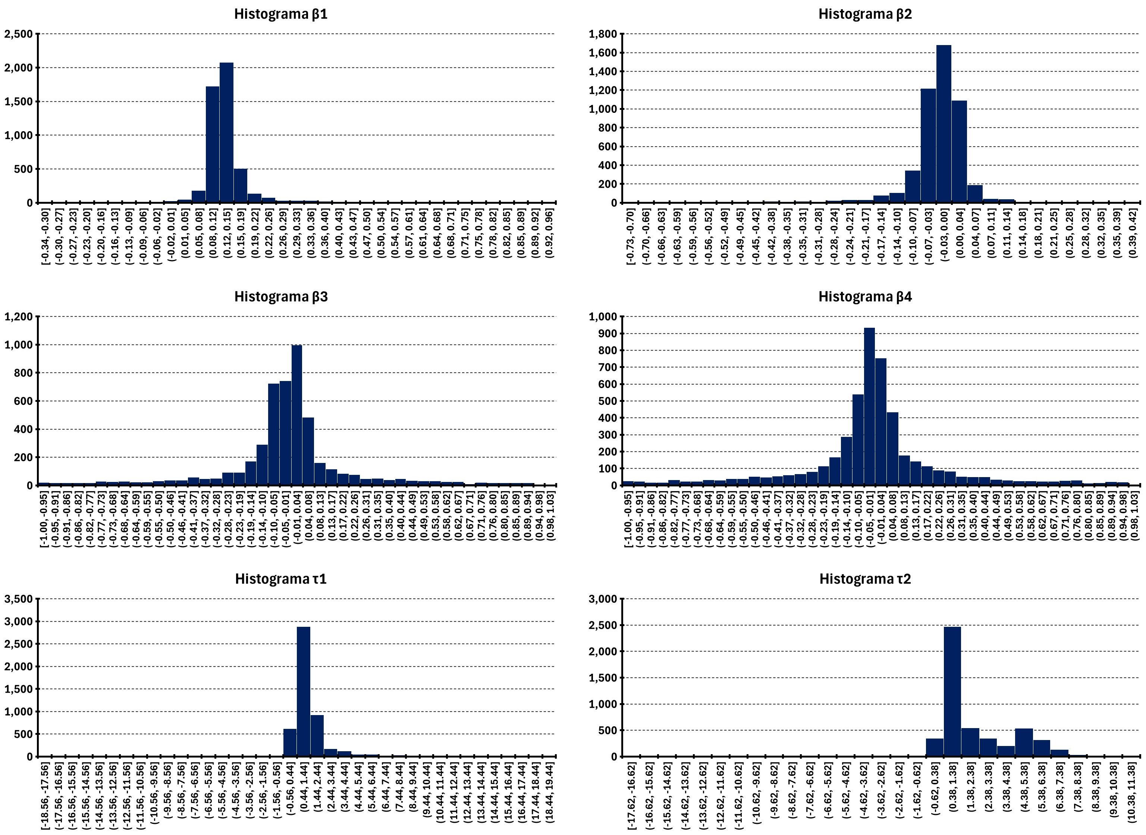
β1
 | β1
3-Jan-05 | 0.1691
4-Jan-05 | 0.1703
5-Jan-05 | 0.1708
6-Jan-05 | 0.1727
7-Jan-05 | 0.1359
10-Jan-05 | 0.1712
11-Jan-05 | 0.1718
12-Jan-05 | 0.1711
13-Jan-05 | 0.1712
14-Jan-05 | 0.1714
17-Jan-05 | 0.1703
18-Jan-05 | 0.1746
19-Jan-05 | 0.4329
20-Jan-05 | 0.1869
21-Jan-05 | 0.1829
24-Jan-05 | 0.0650
26-Jan-05 | -0.0114
27-Jan-05 | 0.0753
28-Jan-05 | 0.0729
31-Jan-05 | 0.1668
1-Feb-05 | 0.1649
2-Feb-05 | 0.1664
3-Feb-05 | 0.1613
4-Feb-05 | 0.1634
9-Feb-05 | 0.1653
10-Feb-05 | 0.1595
11-Feb-05 | 0.1623
14-Feb-05 | 0.1631
15-Feb-05 | 0.1627
16-Feb-05 | 0.1615
17-Feb-05 | 0.1632
18-Feb-05 | 0.1082
21-Feb-05 | 0.1201
22-Feb-05 | 0.1205
23-Feb-05 | 0.1413
24-Feb-05 | 0.1367
25-Feb-05 | 0.1503
28-Feb-05 | 0.1758
1-Mar-05 | 0.1409
2-Mar-05 | 0.1349
3-Mar-05 | 0.1320
4-Mar-05 | 0.1347
7-Mar-05 | 0.1436
8-Mar-05 | 0.1963
9-Mar-05 | 0.2168
10-Mar-05 | 0.1905
11-Mar-05 | 0.1404
14-Mar-05 | 0.1449
15-Mar-05 | 0.1434
16-Mar-05 | 0.1424
...
β2
 | β1
3-Jan-05 | 0.0065
4-Jan-05 | 0.0061
5-Jan-05 | 0.0057
6-Jan-05 | 0.0032
7-Jan-05 | 0.0409
10-Jan-05 | 0.0062
11-Jan-05 | 0.0060
12-Jan-05 | 0.0067
13-Jan-05 | 0.0071
14-Jan-05 | 0.0069
17-Jan-05 | 0.0088
18-Jan-05 | 0.0055
19-Jan-05 | -0.2526
20-Jan-05 | -0.0069
21-Jan-05 | -0.0030
24-Jan-05 | 0.1160
26-Jan-05 | 0.1931
27-Jan-05 | 0.1056
28-Jan-05 | 0.1083
31-Jan-05 | 0.0144
1-Feb-05 | 0.0165
2-Feb-05 | 0.0163
3-Feb-05 | 0.0215
4-Feb-05 | 0.0196
9-Feb-05 | 0.0189
10-Feb-05 | 0.0250
11-Feb-05 | 0.0226
14-Feb-05 | 0.0228
15-Feb-05 | 0.0235
16-Feb-05 | 0.0249
17-Feb-05 | 0.0231
18-Feb-05 | 0.0781
21-Feb-05 | 0.0660
22-Feb-05 | 0.0655
23-Feb-05 | 0.0446
24-Feb-05 | 0.0496
25-Feb-05 | 0.0356
28-Feb-05 | 0.0097
1-Mar-05 | 0.0438
2-Mar-05 | 0.0510
3-Mar-05 | 0.0537
4-Mar-05 | 0.0514
7-Mar-05 | 0.0600
8-Mar-05 | -0.0095
9-Mar-05 | -0.0300
10-Mar-05 | -0.0031
11-Mar-05 | 0.0469
14-Mar-05 | 0.0431
15-Mar-05 | 0.0450
16-Mar-05 | 0.0464
...

β3
 | β1
3-Jan-05 | 0.8557
4-Jan-05 | 0.0548
5-Jan-05 | 0.8177
6-Jan-05 | -0.6188
7-Jan-05 | 0.0718
10-Jan-05 | 0.2114
11-Jan-05 | 0.0558
12-Jan-05 | 0.0655
13-Jan-05 | 0.0672
14-Jan-05 | 0.0482
17-Jan-05 | 0.0455
18-Jan-05 | 0.0384
19-Jan-05 | -0.3565
20-Jan-05 | 0.0281
21-Jan-05 | 0.0392
24-Jan-05 | 0.1295
26-Jan-05 | 0.1696
27-Jan-05 | 0.1337
28-Jan-05 | 0.1395
31-Jan-05 | -0.0456
1-Feb-05 | 0.0702
2-Feb-05 | 0.0612
3-Feb-05 | 0.0794
4-Feb-05 | 0.1057
9-Feb-05 | -0.0562
10-Feb-05 | 0.3527
11-Feb-05 | 0.1750
14-Feb-05 | 0.1909
15-Feb-05 | 0.1819
16-Feb-05 | 0.0680
17-Feb-05 | -0.0509
18-Feb-05 | 0.0989
21-Feb-05 | 0.0860
22-Feb-05 | 0.0854
23-Feb-05 | 0.0719
24-Feb-05 | 0.0697
25-Feb-05 | -0.0340
28-Feb-05 | -0.0908
1-Mar-05 | 0.0518
2-Mar-05 | 0.0635
3-Mar-05 | 0.0666
4-Mar-05 | 0.0595
7-Mar-05 | -0.0382
8-Mar-05 | 0.0184
9-Mar-05 | -0.1817
10-Mar-05 | 0.0264
11-Mar-05 | 0.0508
14-Mar-05 | 0.0425
15-Mar-05 | 0.0444
16-Mar-05 | 0.0308
...
β4
 | β1
3-Jan-05
4-Jan-05
5-Jan-05
6-Jan-05
7-Jan-05
10-Jan-05
11-Jan-05
12-Jan-05
13-Jan-05
14-Jan-05
17-Jan-05
18-Jan-05
19-Jan-05
20-Jan-05
21-Jan-05
24-Jan-05
26-Jan-05
27-Jan-05
28-Jan-05
31-Jan-05
1-Feb-05
2-Feb-05
3-Feb-05
4-Feb-05
9-Feb-05
10-Feb-05
11-Feb-05
14-Feb-05
15-Feb-05
16-Feb-05
17-Feb-05
18-Feb-05
21-Feb-05
22-Feb-05
23-Feb-05
24-Feb-05
25-Feb-05
28-Feb-05
1-Mar-05
2-Mar-05
3-Mar-05
4-Mar-05
7-Mar-05
8-Mar-05
9-Mar-05
10-Mar-05
11-Mar-05
14-Mar-05
15-Mar-05
16-Mar-05
...

τ1
τ2

